상품제안서
아이노트 블루투스 스마트거치 접이식 키보드 elite pro | 상품코드: F23440

 |  |  |  |  |  |  | 02-412-0044 | www.easy1.co.kr
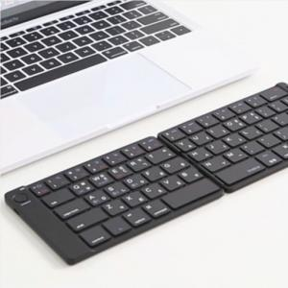

【상세/제작정보】

【인쇄/포장옵션】 | 실크, 레이저, 풀칼라 / 포장지포장

【공급단가】 | 수량 | 100~ | 300~ | 500~ | 1,000~ | 3,000~
*VAT별도 | 단가 | 29,380원 | 28,920원 | 28,250원 | 27,120원 | 25,990원

【상품 URL】 | https://dev.easy1.co.kr:443/src/goods_detail.php?gdno=23440

